Tab 1.
REPUBLIKA HRVATSKA
GRAD ZAGREB

GRADSKI URED ZA STRATEGIJSKO
PLANIRANJE I RAZVOJ GRADA

Odjel za statističke i analitičke poslove

1. BRUTO DOMAĆI PROIZVOD ZA GRAD ZAGREB I REPUBLIKU HRVATSKU OD 2010. DO 2018.
 |  |  |  |  | tekuće cijene
 | Grad Zagreb |  | Republika Hrvatska |  | Udio Grada Zagreba u RH, %
 | BDP, mil. HRK | BDP, mil. EUR | BDP, mil. HRK | BDP, mil. EUR
2010. | 113563 | 15586 | 329432 | 45213 | 34.5
2011. | 114359 | 15383 | 334194 | 44954 | 34.2
Bruto dodana vrijednost po djelatnostima u 2009.
 | 1 | 1
2012. | 113177 | 15055 | 331014 | 44033 | 34.2
2013. | 111923 | 14778 | 331990 | 43835 | 33.7
2014. | 112575 | 14754 | 331322 | 43423 | 34.0
2015. | 115713 | 15206 | 339663 | 44636 | 34.1
2016. | 119099 | 15818 | 351197 | 46644 | 33.9
2017. | 125196 | 16782 | 367501 | 49262 | 34.1
2018. | 132092 | 17544 | 385377 | 51183 | 34.3
 |  |  |  |  | Izvor: DZS

Tab 2.
REPUBLIKA HRVATSKA
GRAD ZAGREB

GRADSKI URED ZA STRATEGIJSKO
PLANIRANJE I RAZVOJ GRADA

Odjel za statističke i analitičke poslove

2. BRUTO DOMAĆI PROIZVOD PO STANOVNIKU ZA GRAD ZAGREB I REPUBLIKU HRVATSKU OD 2010. DO 2018.
 |  |  |  |  | tekuće cijene
 | Grad Zagreb |  | Republika Hrvatska |  | Indeksi (RH = 100)
 | BDP po stanovniku, HRK | BDP po stanovniku, EUR | BDP po stanovniku, HRK | BDP po stanovniku, EUR
2010. | 144015 | 19765 | 76677 | 10524 | 187.8
2011. | 144617 | 19453 | 78029 | 10496 | 185.3
Bruto dodana vrijednost po djelatnostima u 2009.
 | 1 | 1
2012. | 142721 | 18986 | 77538 | 10315 | 184.1
2013. | 140698 | 18578 | 78033 | 10303 | 180.3
2014. | 140995 | 18479 | 78215 | 10251 | 180.3
2015. | 144520 | 18992 | 80718 | 10607 | 179.0
2016. | 148410 | 19711 | 84171 | 11179 | 176.3
2017. | 155760 | 20879 | 88986 | 11928 | 175.0
2018. | 170882 | 22695 | 92389 | 12270 | 185.0
 |  |  |  |  | Izvor: DZS; obrada: GUSPRG - Odjel za statističke i analitičke poslove

Graf 1.
REPUBLIKA HRVATSKA
GRAD ZAGREB

GRADSKI URED ZA STRATEGIJSKO
PLANIRANJE I RAZVOJ GRADA

Odjel za statističke i analitičke poslove

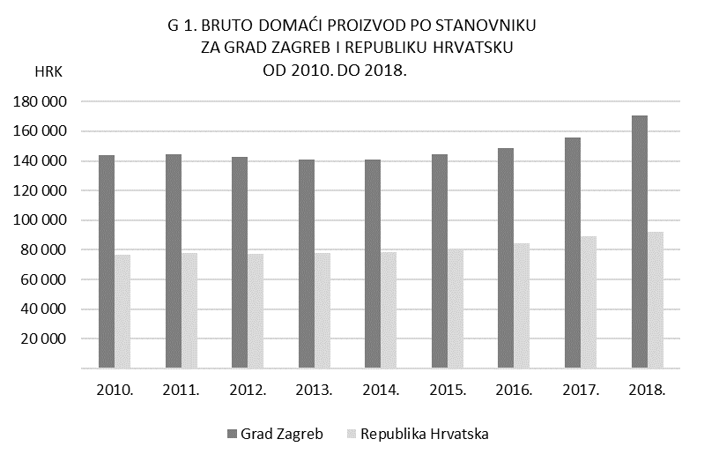

Tab 3.
REPUBLIKA HRVATSKA
GRAD ZAGREB

GRADSKI URED ZA STRATEGIJSKO
PLANIRANJE I RAZVOJ GRADA

Odjel za statističke i analitičke poslove

3. BRUTO DODANA VRIJEDNOST ZA GRAD ZAGREB I REPUBLIKU HRVATSKU PREMA PODRUČJIMA DJELATNOSTI NKD-u 2007. U 2018.

 |  |  |  |  |  | bazične cijene
Područje djelatnosti prema NKD-u 2007. |  | Grad Zagreb |  | Republika Hrvatska |  | Udio BDV Grada Zagreba u RH, %
 |  | BDV, mil. HRK | struktura, % | BDV, mil. HRK | struktura, %
Ukupno |  | 108546 | 100.0 | 316681 | 100.0 | 34.3
A | Poljoprivreda, šumarstvo i ribarstvo | 248 | 0.2 | 11550 | 3.6 | 2.1
B, C, D, E | Prerađivačka industrija, rudarstvo i vađenje te ostale industrije | 14352 | 13.2 | 61927 | 19.6 | 23.2
 | od toga:
 | C Prerađivačka industrija | 10168 | 9.4 | 48131 | 15.2 | 21.1
F | Građevinarstvo | 3026 | 2.8 | 17085 | 5.4 | 17.7
G, H, I | Trgovina na veliko i na malo; prijevoz i skladištenje; smještaj, priprema i usluživanje hrane | 26487 | 24.4 | 74997 | 23.7 | 35.3
J | Informacije i komunikacije | 11245 | 10.4 | 15612 | 4.9 | 72.0
K | Financijske djelatnosti i djelatnosti osiguranja | 12238 | 11.3 | 18928 | 6.0 | 64.7
L | Poslovanje nekretninama | 5750 | 5.3 | 28878 | 9.1 | 19.9
M, N | Stručne, znanstvene, tehničke, administrativne i pomoćne uslužne djelatnosti | 14057 | 12.9 | 26047 | 8.2 | 54.0
O, P, Q | Javna uprava i obrana, obrazovanje, djelatnosti zdravstvene zaštite i socijalne skrbi | 16110 | 14.8 | 49423 | 15.6 | 32.6
R, S, T, U | Ostale uslužne djelatnosti | 5035 | 4.6 | 12234 | 3.9 | 41.2
Bruto dodana vrijednost po djelatnostima u 2009.
 | 1 | 1
 |  |  |  |  |  | Izvor: DZS

Graf 2
REPUBLIKA HRVATSKA
GRAD ZAGREB

GRADSKI URED ZA STRATEGIJSKO
PLANIRANJE I RAZVOJ GRADA

Odjel za statističke i analitičke poslove

 | G 2. STRUKTURA BRUTO DODANE VRIJEDNOSTI PREMA PODRUČJIMA DJELATNOSTI
 |  | NKD-a 2007. U 2018.

 |  |  |  | G, H, I | O, P, Q | B, C, D, E | Ostale djelatnosti
 |  |  | Grad Zagreb | 24.4 | 14.8 | 13.2 | 47.6

 |  |  |  | G, H, I | B, C, D, E | O, P, Q | Ostale djelatnosti
 |  |  | Republika Hrvatska | 23.7 | 19.6 | 15.6 | 41.1
108 546 mil. HRK

